Sheet1
 |  | 2021-06-04 | 2021-06-03 | 2021-06-04 | 2021-06-05 | 2021-06-06 | 2021-06-07 | 2021-06-08 | 2021-06-09 | 2021-06-10 | 2021-06-11 | 2021-06-12 | 2021-06-13 | 2021-06-14 | 2021-06-15 | 2021-06-16
 |  | Wednesday | Thursday | Friday | Saturday | Sunday | Monday | Tuesday | Wednesday | Thursday | Friday | Saturday | Sunday | Monday | Tuesday | Wednesday
8:00:00 | 9:00:00 |  | 模式识别目标检测 | 特征提取与选择 | 英语学习 | 周总结分析 | 学习PR |  |  |  |  |  |  | 提交翻译工作 |  | 提交翻译工作
9:00:00 | 10:00:00
10:00:00 | 11:00:00
11:00:00 | 12:00:00
12:00:00 | 13:00:00
13:00:00 | 14:00:00 | 做计划，解决小任务 | 模式识别目标检测与GAN | 非线性判别函数/SVM | 苏比依博物馆 |  | 整理PR作业
14:00:00 | 15:00:00
15:00:00 | 16:00:00 |  | 大四开会
16:00:00 | 17:00:00 | 臀腿训练 | 模式识别目标检测与GAN
17:00:00 | 18:00:00 | 钰涵火锅
18:00:00 | 19:00:00 |  | 英语学习
19:00:00 | 20:00:00 |  | 模式识别目标检测与GAN | 英语学习
20:00:00 | 21:00:00 | 英语学习
21:00:00 | 22:00:00 | 模式识别深度学习 | 打篮球 | 聚类
22:00:00 | 23:00:00

 |  | 翻译文档

 |  |  |  |  | 海上应急

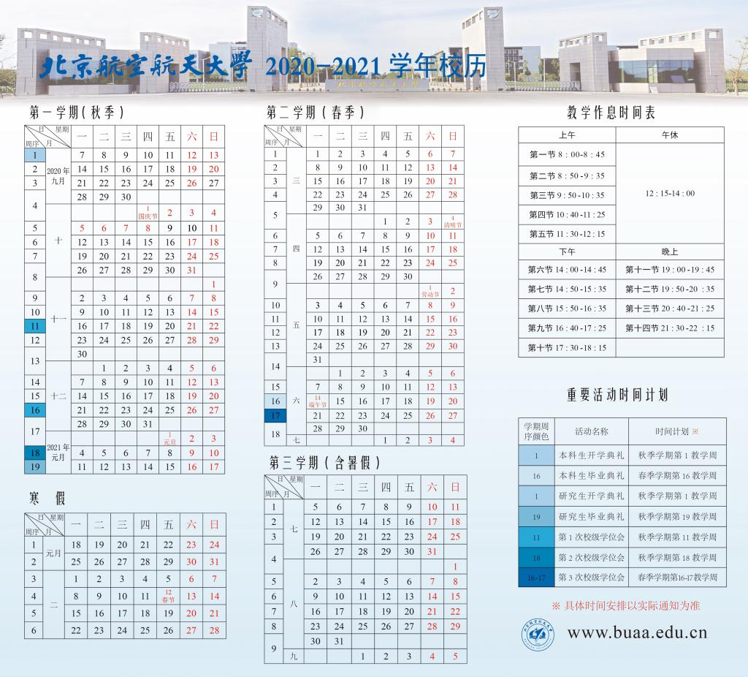
 |  |  | 模式识别非监督学习聚类

 |  |  | 英语简历

 |  | 做计划，解决小任务 | 模式识别特征提取与分析 |  | 苏比依博物馆

 |  | 臀腿训练
 |  | 钰涵火锅

 |  |  | 英语学习
 |  | 英语学习
 |  | 模式识别深度学习 | 打篮球

